DOC ANEXOS
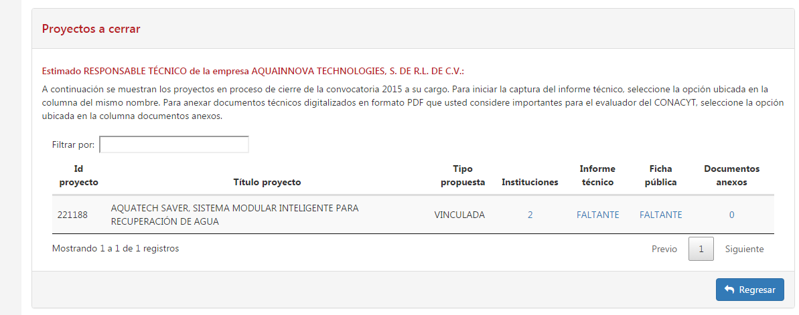
Para anexar documentos técnicos digitalizados que usted considere importantes para el evaluador del CONACYT, seleccione la opción ubicada en la columna documentos anexos.

* Agregar únicamente documentos en formato PDF, con un tamaño máximo de 2 MB
* Una vez seleccionado el archivo dar clic en el botón Guardar archivo

